生命保険保障額シミュレーションシート
 | ←のセルを入力
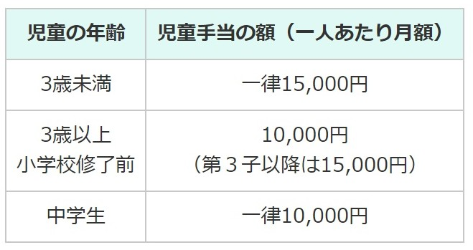
内閣府HPより
支出 |  |  |  |  | 収入
生活費 | 家賃 | （1ヶ月） |  |  | 児童手当（※3） | 子ども①
 |  | （1年間） |  | ¥0 |  | 子ども②
 | 食費 | （1ヶ月） |  |  |  | 子ども③
 |  | （1年間） |  | ¥0 | 遺族基礎年金（※4） | （1年）
 | 水道光熱費 | （1ヶ月） |  |  | 保障期間 （18歳－末子の年齢） |  | 年 | ¥0
 |  | （1年間） |  | ¥0
保障期間 （24歳－末子の年齢） |  |  | 年 | ¥0 | 加入時の総資産（※5）
教育費 | 小学校（6年間※1） （1人当たり） |  |  | ¥1,950,000 | 収入総額 | ¥0
 | 子どもの人数（人） |  | 人 | ¥0
 | 中学校（3年間※1） （1人当たり） |  |  | ¥1,500,000
 | 子どもの人数（人） |  | 人 | ¥0
 | 高校（3年間※2） | 子ども①
 |  | 子ども②
 |  | 子ども③
 | 大学（4年間※2） | 子ども①
 |  | 子ども②
 |  | 子ども③
 | 仕送り | （1ヶ月）
 |  |  | 年間 | ¥0
支出総額 |  | ¥0
必要な保障金額【支出総額ー収入総額の差額】 |  |  |  |  | ¥0

※1：公立の場合の学費。私立進学の場合、進学先として想定する教育機関の学費を検索し、入力。
※2：進学を想定する教育機関の学費を検索し、入力。
※3：右表を参考に、生命保険加入時からの起算で各家庭で計算。
※4：遺族基礎年金シミュレーションサイトを利用して計算。
（URL：https://keisan.casio.jp/exec/system/1323828075）
※5：個人が保有する金融資産（現金預金、株式、債券など。ポイント等は換算しない）

